☆使い方
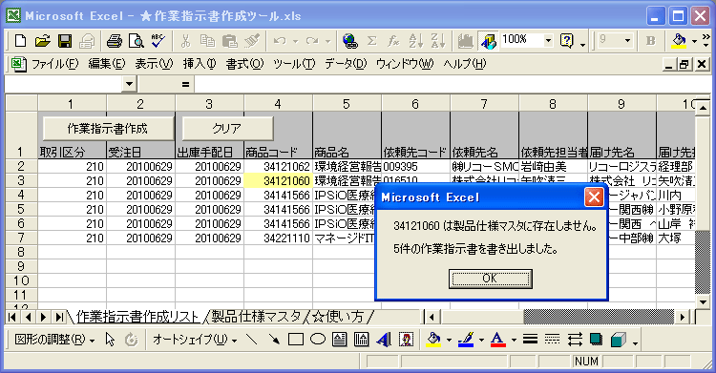
★作業指示書作成ツールの使い方
 |  |  |  | 日付 | 改訂履歴 | バージョン
 | 1.「★作業指示書作成ツール.xls」と「作業指示書 兼 記録表マスタ.xlt」を同じフォルダ上に格納します。 |  |  | 2022-03-01 | sharepoint保存でも動作するように修正（ジャスティックさま） | 2.0
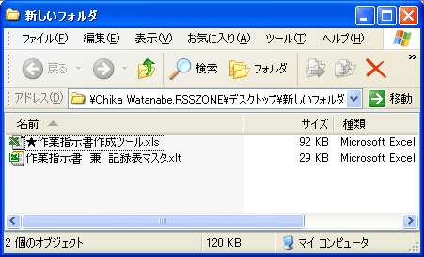

 | ★「w2pデータ取り込み」ボタン★

 | 1.「★作業指示書作成ツール.xls」を開き、「W2Pデータ貼り付け」シートの「w2pデータ取り込み」ボタンを押下します。 ※緑色で色づけされたシートは設定シートになります。

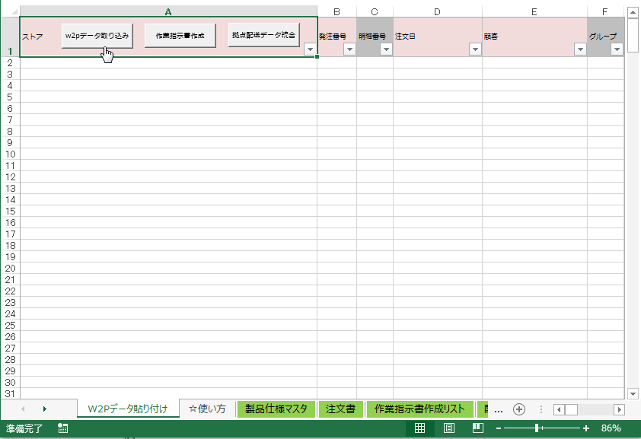

 | 2.以下のメッセージが出力されますので、「OK」ボタンを押下します。

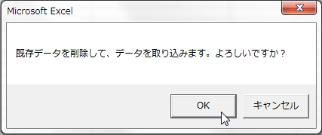

 | 3.取り込みたいCSVファイル（orderDetail.csv）を選択し、「OK」ボタンを押下します。

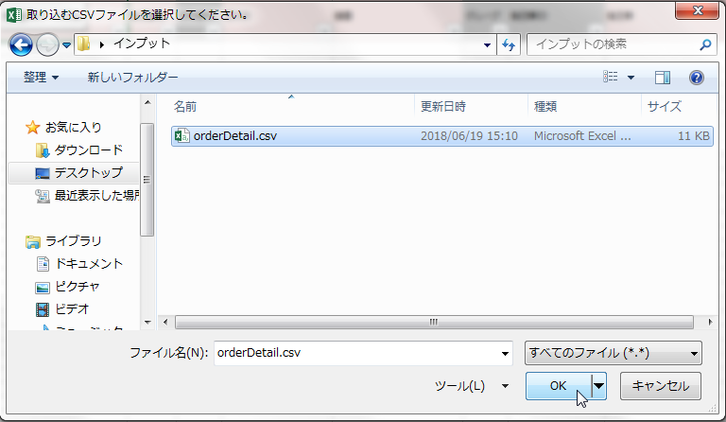

 | 4.以下のメッセージが出力されるので、色分けされた内容を確認し、問題があれば修正してください。

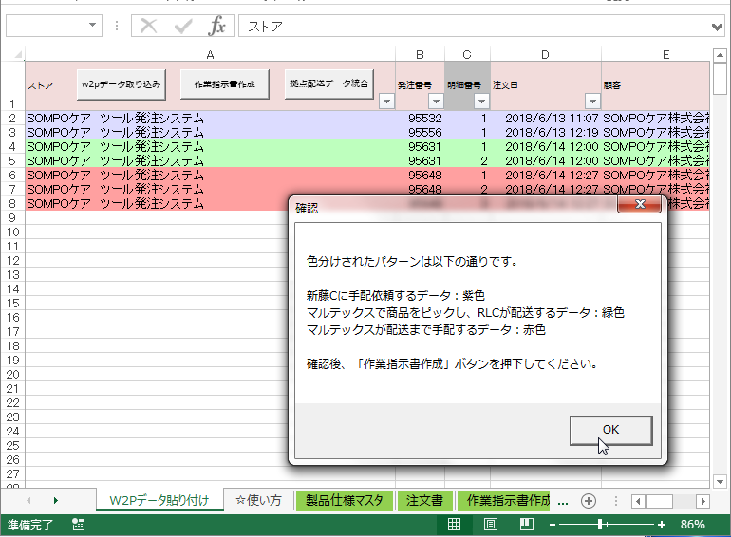

 | 5.「作業指示書作成」ボタンを押下します。

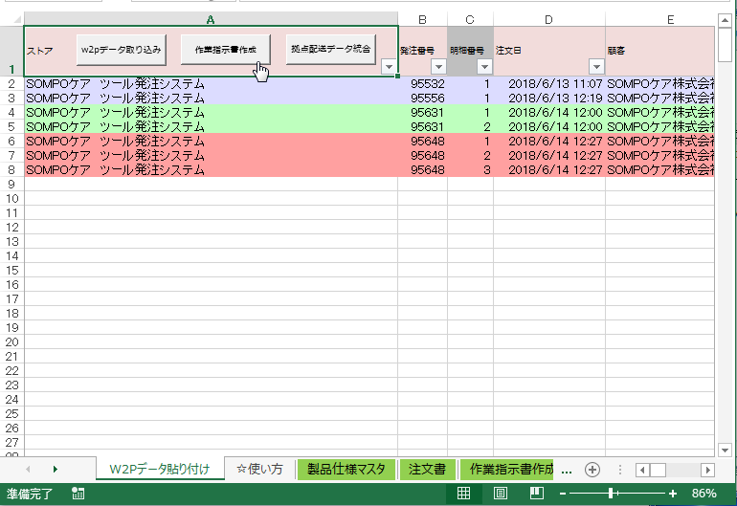

 | 6.以下のメッセージが出力され、処理が完了します。

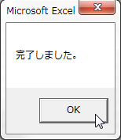

 | 処理が完了すると以下のフォルダ構成でファイルが作成されます。 ※「YYYYMMDD」は当日の日付

 | 20260117_SOMPO集計・仕分けマクロ.xlsm
 | YYYYMMDD
 |  | 作業指示書 兼 記録表＜商品コード_受注No._納期＞.xls
 | 注文一覧YYYYMMDD
 | 【受注データ csv】
 |  | SOMPO受注YYYYMMDD マルテックス様
 |  | SOMPO受注YYYYMMDD新藤様
 |  | 【拠点用】
 |  |  | SOMPO受付YYYYMMDD マルテックス様_拠点配送

 | ★「配送拠点データ統合」ボタン★

 | 1.「★作業指示書作成ツール.xls」を開き、「W2Pデータ貼り付け」シートの「拠点配送データ統合」ボタンを押下します。

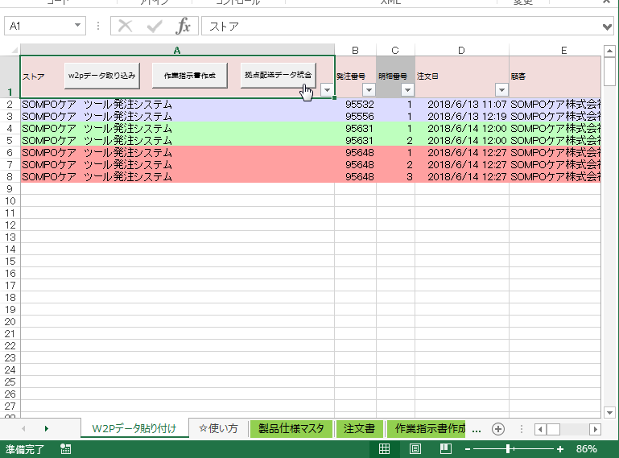

 | 2.統合対象のCSVファイルを複数選択し、開くボタンを押下します。

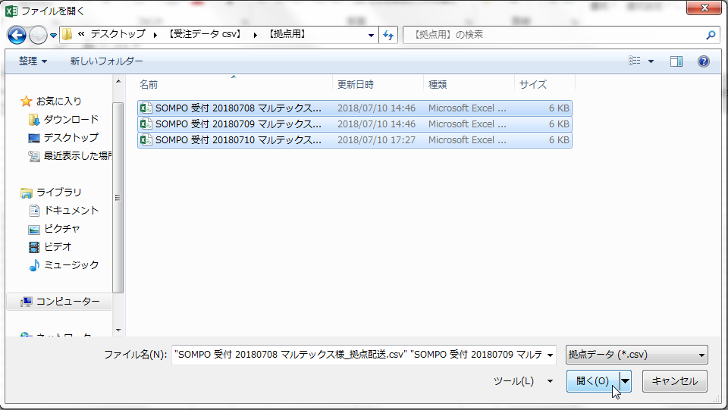

 | 3.以下のメッセージが出力され処理が完了します。

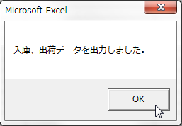

 | 処理が完了すると、「【受注データ csv】」フォルダ内に以下の２つのファイルが作成されます。 ※「YYYYMMDD」は当日の日付

 | 【RLC】入庫取込データYYYYMMDD
 | 【RLC】出荷データYYYYMMDD

 | エラー発生の時は

 | 商品コードがマスタに存在しない時は、該当の商品コードのセルが黄色になり、エラーメッセージが表示されます。
 | それ以外の作業指示書は通常通り作成されます。

